상품제안서
모두애 향수 패치 | 상품코드: S20359

 |  |  |  |  |  |  | 02-713-8555 | www.synergygift.co.kr
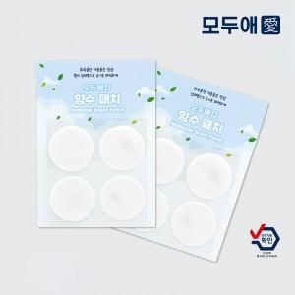

【상세/제작정보】 | <p><span style="font-size: 14pt;">※ 속지 및 패치 인쇄포함입니다.</span></p><p><span style="font-size: 14pt;">※ 8P 진행시 4p*2매로 출고됩니다,</span></p>

【인쇄/포장옵션】 | 풀칼라 / 포장불가능

【공급단가】 | 수량 | 500~ | 1,000~ | 3,000~ | 5,000~ | 10,000~
*VAT별도 | 4P | 1,690원 | 1,660원 | 1,620원 | 1,560원 | 1,490원
 | 8P | 2,760원 | 2,720원 | 2,660원 | 2,550원 | 2,440원

【상품 URL】 | https://www.synergygift.co.kr:443/src/goods_detail.php?gdno=20359

